出口尼泊尔二排单人
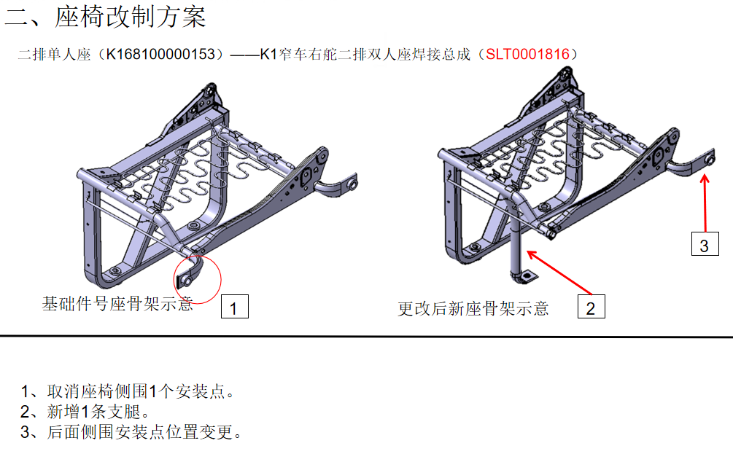
 | 出口尼泊尔二排单人 | 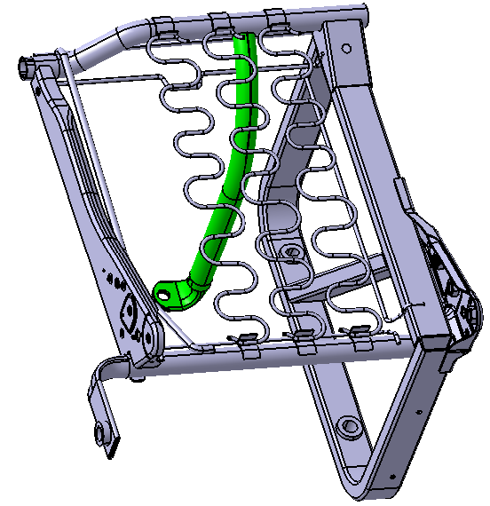 |  | SBS0010733
前横管 | Φ25×2.0×490＝0.56kg×5330元/T＝2.98元 |  | 2.98 | 前横管 | 0.56 | 4.9 | 2.744
工序 | 下料 | 0.1元 |  | 下料 | 0.1 | 1 | 0.1
 | 压扁 | 0.09元 |  | 压扁 | 0.09 | 1 | 0.09
 | 压弯 | 0.09元 |  | 压弯 | 0.09 | 1 | 0.09
 | 冲孔 | 0.09元 |  | 冲孔 | 0.09 | 1 | 0.09
 | 合计 | 0.37元 | 0.37 | 后横管 | 0.58 | 4.9 | 2.842
后横管 | Φ25×2.0×510＝0.58kg×5330元/T＝3.09元 |  | 3.09 | 下料 | 0.1 | 1 | 0.1
工序 | 下料 | 0.1元 |  | 压扁 | 0.09 | 1 | 0.09
 | 压扁 | 0.09元 |  | 冲孔 | 0.09 | 1 | 0.09
 | 冲孔 | 0.09元 |  | 前安装管 | 0.4 | 4.9 | 1.96
 | 合计 | 0.28元 | 0.28 | 1，截料 | 0.1 | 1 | 0.1
前安装管 | Φ25×2.0×355=0.4㎏×5330/T=2.13元 |  | 2.13 | 2，压扁 | 0.09 | 1 | 0.09
工序 | 1，截料 | 0.1元 |  | 3，冲孔 | 0.09 | 1 | 0.09
 | 2，压扁 | 0.09元 |  | 4，压弯 | 0.09 | 1 | 0.09
 | 3，冲孔 | 0.09元 |  | 连接横管 | 0.72 | 4.6 | 3.312
 | 4，压弯 | 0.09元 |  | 下料 | 0.1 | 1 | 0.1
 | 小计 | 0.37元 | 0.37 | 斜支撑 | 0.56 | 4.6 | 2.576
连接横管 | 20×40×2.0×403＝0.72kg×4900元/T＝3.56元 |  | 3.56 | 下料 | 0.1 | 1 | 0.1
工序 | 下料 | 0.1元 | 0.1 | 外支腿 | 1.72 | 4.6 | 7.912
斜支撑 | 20×40×2.0×314＝0.56kg×4900元/T＝2.74元 |  | 2.74 | 下料 | 0.15 | 1 | 0.15
工序 | 下料 | 0.1元 | 0.1 | 折弯 | 0.5 | 1 | 0.5
外支腿 | 20×40×2.0×970＝1.72kg×4900元/T＝8.43元 |  | 8.43 | 调整 | 0.25 | 1 | 0.25
工序 | 下料 | 0.15元 |  | 钻孔Φ7孔×4个 | 0.8 | 1 | 0.8
 | 折弯 | 0.5元 |  | 钻孔Φ31孔2个 | 1 | 1 | 1
 | 调整 | 0.25元 |  | 11垫 | 0.37 | 1 | 0.37
 | 钻孔Φ7孔×4个 | 0.8元 |  | M8铁丝 | 0.82 | 1 | 0.82
 | 钻孔Φ31孔2个 | 1元 |  | 320铁丝 | 0.56 | 1 | 0.56
 | 合计 | 2.7元 | 2.7 | 280铁丝 | 0.35 | 1 | 0.35
外购件 | 11垫 | 0.37元 |  | 250铁丝 | 0.66 | 1 | 0.66
 | M8铁丝 | 0.82元 |  | 长侧板 | 4.79 | 1 | 4.79
 | 320铁丝 | 0.56元 |  | 短侧板 | 3 | 1 | 3
 | 280铁丝 | 0.35元 |  | 蛇形簧 | 0.705 | 3 | 2.115 | 0.085㎏*3*7500/T=1.91元+0.0667*3=2.11
 | 250铁丝 | 0.66元 |  | 圆套2个 | 0.82 | 2 | 1.64
 | 长侧板 | 4.79元 |  | 加强盒 | 0.51 | 1 | 0.51
 | 短侧板 | 3元 |  | 7/16螺母 | 0.32 | 2 | 0.64
 | 蛇形簧 | 3.04元 |  | M10高强螺母 | 0.11 | 4 | 0.44
 | 圆套2个 | 1.64元 |  | 焊接 | 168 | 0.08 | 13.44
 | 加强盒 | 0.51元 |  | 打磨、挂簧、调整 | 1.5 | 1 | 1.5 | 5.75kg*0.75=4.31按重量计算
 | 7/16螺母 | 0.32元×2＝0.64元 |  | 喷涂 | 5 | 1 | 4.31 | 0.53*0.45=0.2385㎡*14=3.339元按平方计算
 | M10高强螺母 | 0.11元×4＝0.44元 |  | 气泡条子 | 0.46 | 1 | 0.46
 | 挂簧钩6个×0.12元＝0.72元 |  |  | 包膜 | 0.5 | 1 | 0.5
 | 合计 | 17.54元 | 17.54 | 运费+服务费 | 3.82 | 1 | 3.82 | 53*45*46cm/2=0.05m³/27*1900=3.52+服务费0.3=3.82
焊接 | 186cm×0.08元＝14.88元 |  | 14.88 | 成本合计 |  |  | 65.191
打磨、挂簧、调整 |  | 1.5元 | 1.5 | 税+管理费 |  |  | 8.47483
喷涂 |  | 5元 | 5 | 利 |  |  | 7.366583
气泡条子 |  | 0.46元 | 0.46 | 含税/合计 |  |  | 81.032413
包膜 |  | 0.5元 | 0.5
运费+服务费 |  | 6元 | 6 |  | 未税 | 71.7101
成本合计 |  |  | 72.73
税+管理费 |  |  | 7.27
利 |  |  | 8 |  | 重量 | 5.75Kg
合计 |  |  | 88

 |  |  |  | 焊缝长度 | 3 | 16 | 48
 |  |  |  |  | 4 | 8 | 32
 |  |  |  |  | 2 | 16 | 32
 |  |  |  |  | 2 | 15 | 30
 |  |  |  |  | 1 | 24 | 24
 |  |  |  |  |  |  | 2
 |  |  |  |  |  |  | 168

出口尼泊尔二排双人
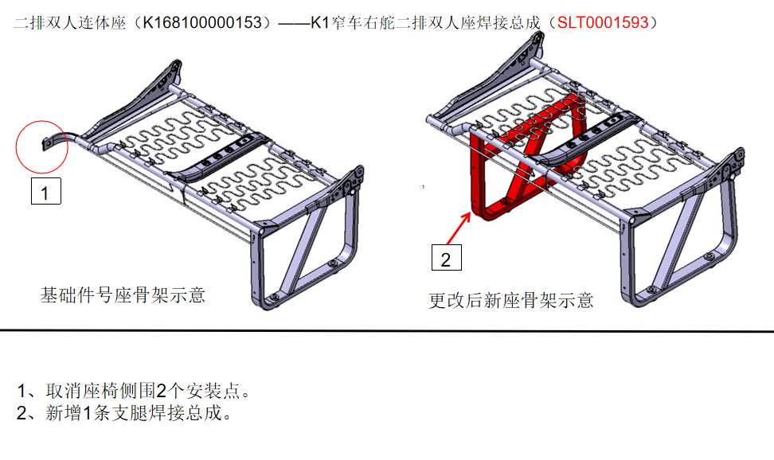
 | 出口尼泊尔二排双人 | 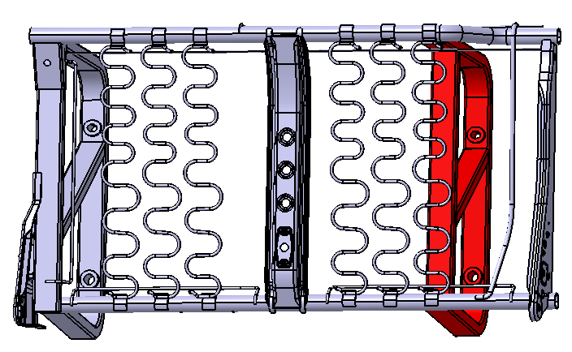 |  | SBS0010730
前横管 | Φ25×2.0×830＝0.94kg×5330元/T＝5.01元 |  | 5.01 | 前横管 | 0.94 | 4.9 | 4.606
工序 | 下料： | 0.15元 |  | 下料： | 0.15 | 1 | 0.15
 | 压扁： | 0.09元 |  | 压扁： | 0.09 | 1 | 0.09
 | 冲孔： | 0.09元 |  | 冲孔： | 0.09 | 1 | 0.09
 | 压弯： | 0.09元 |  | 压弯： | 0.09 | 1 | 0.09
 | 合计： | 0.42元 | 0.42 | 后横管 | 0.91 | 4.9 | 4.459
后横管 | Φ25×2.0×800＝0.91kg×5330元/T＝4.85元 |  | 4.85 | 下料： | 0.15 | 1 | 0.15
工序 | 下料： | 0.15元 |  | 压扁： | 0.09 | 1 | 0.09
 | 压扁： | 0.09元 |  | 冲孔： | 0.09 | 1 | 0.09
 | 冲孔： | 0.09元 |  | 外支腿 | 1.72 | 4.6 | 7.912
 | 合计： | 0.33元 | 0.33 | 下料 | 0.15 | 1 | 0.15
外支腿 | 20×40×2.0×970＝1.72kg×4900元/T＝8.43元 |  | 8.43 | 折弯 | 0.5 | 1 | 0.5
工序 | 下料 | 0.15元 |  | 调整 | 0.25 | 1 | 0.25
 | 折弯 | 0.5元 |  | 钻孔Φ7孔×4个 | 0.8 | 1 | 0.8
 | 调整 | 0.25元 |  | 钻孔Φ31孔2个 | 1 | 1 | 1
 | 钻孔Φ7孔×4个 | 0.8元 |  | 中支腿 | 1.72 | 4.6 | 7.912
 | 钻孔Φ31孔2个 | 1元 |  | 下料 | 0.15 | 1 | 0.15
 | 合计 | 2.7元 | 2.7 | 折弯 | 0.5 | 1 | 0.5
中支腿 | 20×40×2.0×970＝1.72kg×4900元/T＝8.43元 |  | 8.43 | 调整 | 0.25 | 1 | 0.25
工序 | 下料 | 0.15元 |  | 钻孔Φ7孔×4个 | 0.8 | 1 | 0.8
 | 折弯 | 0.5元 |  | 钻孔Φ31孔2个 | 1 | 1 | 1
 | 调整 | 0.25元 |  | 连接横管 | 0.72 | 4.6 | 3.312
 | 钻孔Φ7孔×4个 | 0.8元 |  | 下料 | 0.1 | 1 | 0.1
 | 钻孔Φ31孔2个 | 1元 |  | 斜支撑 | 0.56 | 4.6 | 2.576
 | 合计 | 2.7元 | 2.7 | 下料 | 0.1 | 1 | 0.1
连接横管 | 20×40×2.0×403＝0.72kg×4900元/T＝3.56元 |  | 3.56 | 连接管 | 0.67 | 4.6 | 3.082
工序 | 下料 | 0.1元 | 0.1 | 下料 | 0.1 | 1 | 0.1
斜支撑 | 20×40×2.0×314＝0.56kg×4900元/T＝2.74元 |  | 2.74 | 斜支撑 | 0.5 | 4.6 | 2.3
工序 | 下料 | 0.1元 | 0.1 | 工序 | 0.1 | 1 | 0.1
连接管 | 20×40×2.0×380＝0.67kg×4900元/T＝3.28元 |  | 3.28 | 1，800㎜铁丝 1 | 0.62 | 1 | 0.62
 | 工序：下料 | 0.1元 | 0.1 | 2，M8铁丝 1 | 0.82 | 1 | 0.82
斜支撑 | 20×40×2.0×280＝0.5kg×4900元/T＝2.45元 |  | 2.45 | 3，750㎜铁丝 1 | 0.58 | 1 | 0.58
 | 工序：下料 | 0.1元 | 0.1 | 4，280U铁丝 2 | 0.39 | 2 | 0.78
外购件 | 1，800㎜铁丝 1 | 0.62元 |  | 5，250U铁丝 3 | 0.33 | 3 | 0.99
 | 2，M8铁丝 1 | 0.82元 |  | 6，长侧板 1 | 4.79 | 1 | 4.79
 | 3，750㎜铁丝 1 | 0.58元 |  | 7，短侧板 1 | 3 | 1 | 3
 | 4，280U铁丝 2 | 0.39*2=0.78元 |  | 8，挂簧钩 12 | 0.12 | 12 | 1.44
 | 5，250U铁丝 3 | 0.33*3=0.99元 |  | 9，蛇形簧 6 | 0.705 | 6 | 4.23 | 0.085㎏*6*7500/T=3.83元+0.0667*6=4.23
 | 6，长侧板 1 | 4.79元 |  | 10，铸套圆孔 2 | 0.82 | 2 | 1.64
 | 7，短侧板 1 | 3元 |  | 11，铸套长孔 2 | 0.92 | 2 | 1.84
 | 8，挂簧钩 12 | 12*0.12=1.44元 |  | 12，加强版 1 | 0.51 | 1 | 0.51
 | 9，蛇形簧 6 | 6.8 |  | 13，M10高强母 4 | 0.11 | 4 | 0.44
 | 10，铸套圆孔 2 | 1.64元 |  | 14，7/16螺母 2 | 0.32 | 2 | 0.64
 | 11，铸套长孔 2 | 1.84元 |  | 15，窄体连接板 1 | 4.64 | 1 | 4.64
 | 12，加强版 1 | 0.51元 |  | 焊接 | 301 | 0.08 | 24.08
 | 13，M10高强母 4 | 4*0.11=0.44元 |  | 打磨、挂簧、调整2次 | 2.5 | 1 | 2.5 | 9.65kg*0.75=7.24按重量计算
 | 14，7/16螺母 2 | 2*0.32元=0.64元 |  | 喷涂 | 8.7 | 1 | 7.24 | 0.9*0.45=0.405㎡*14=5.67按平方计算
 | 15，窄体连接板 1 | 4.64元 |  | 气泡条子 | 0.64 | 1 | 0.64
 | 小计 | 18.12元 | 18.12 | 包膜 | 1 | 1 | 1
焊接 | 364cm×0.08＝29.12元 |  | 29.12 | 运费+服务费 | 7 | 1 | 7 | 90㎝*45*46÷2=0.09m³/27*1900=6.3元+服务费0.70=7元
打磨、挂簧、调整2次 |  | 2.5元 | 2.5 | 成本合计 |  |  | 112.129
喷涂 |  | 10元 | 10 | 税管 |  |  | 14.57677
气泡条子 |  | 0.64元 | 0.64 | 利 |  |  | 12.670577
包膜 |  | 1.5元 | 1.5 | 合计 |  |  | 139.376347
运费+服务费 |  | 10元 | 10
成本合计 |  |  | 117.18 |  | 未税 | 123.3419
税管 |  |  | 11.72
利 |  |  | 12.89 |  | 重量 | 9.65Kg
合计 |  |  | 141.79

 |  |  |  | 焊缝长度 | 3 | 32 | 96
 |  |  |  |  | 2 | 8 | 16
 |  |  |  |  | 4 | 16 | 64
 |  |  |  |  | 2 | 8 | 16
 |  |  |  |  | 4 | 4 | 16
 |  |  |  |  | 2 | 12 | 24
 |  |  |  |  | 2 | 18 | 36
 |  |  |  |  | 1 | 19 | 19
 |  |  |  |  | 1 | 14 | 14
 |  |  |  |  |  |  | 301

出口尼泊尔四排双人右
 | 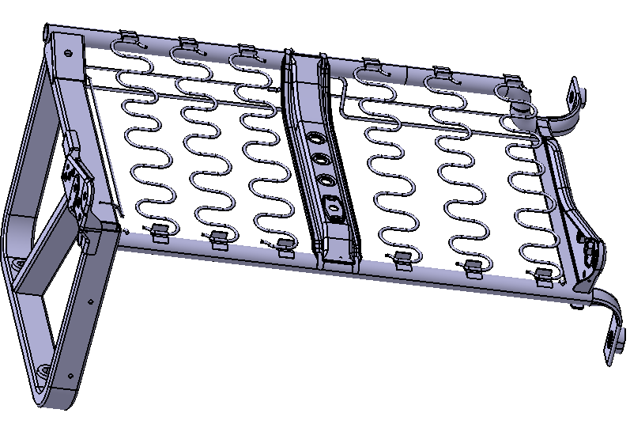 出口尼泊尔四排双人右 |  |  |  | SBS0010718
前横管 | Φ25×2.0×830＝0.94kg×5330元/T＝5.01元 |  | 5.01 | 前横管 | 0.94 | 4.9 | 4.606
工序 | 下料： | 0.15元 |  | 工序 | 下料： | 0.15元 | 0.15
 | 压扁： | 0.09元 |  |  | 压扁： | 0.09元 | 0.09
 | 冲孔： | 0.09元 |  |  | 冲孔： | 0.09元 | 0.09
 | 压弯： | 0.09元 |  |  | 压弯： | 0.09元 | 0.09
 | 合计： | 0.42元 | 0.42 |  | 合计： | 0.42元
后横管 | Φ25×2.0×800＝0.91kg×5330元/T＝4.85元 |  | 4.85 | 后横管 | 0.91 | 4.9 | 4.459
工序 | 下料： | 0.15元 |  | 工序 | 下料： | 0.15元 | 0.15
 | 压扁： | 0.09元 |  |  | 压扁： | 0.09元 | 0.09
 | 冲孔： | 0.09元 |  |  | 冲孔： | 0.09元 | 0.09
 | 合计： | 0.33元 | 0.33 |  | 合计： | 0.33元
外支腿 | 20×40×2.0×970＝1.72kg×4900元/T＝8.43元 |  | 8.43 | 外支腿 | 1.72 | 4.6 | 7.912
工序 | 下料 | 0.15元 |  | 工序 | 下料 | 0.15元 | 0.15
 | 折弯 | 0.5元 |  |  | 折弯 | 0.5元 | 0.5
 | 调整 | 0.25元 |  |  | 调整 | 0.25元 | 0.25
 | 钻孔Φ7孔×4个 | 0.8元 |  |  | 钻孔Φ7孔×4个 | 0.8元 | 0.8
 | 钻孔Φ31孔2个 | 1元 |  |  | 钻孔Φ31孔2个 | 1元 | 1
 | 合计 | 2.7元 | 2.7 |  | 合计 | 2.7元 | 2.7
连接横管 | 20×40×2.0×403＝0.72kg×4900元/T＝3.56元 |  | 3.56 | 连接横管 | 0.72 | 4.6 | 3.312
工序 | 下料 | 0.1元 | 0.1 | 工序 | 下料 | 0.1元 | 0.1
斜支撑 | 20×40×2.0×314＝0.56kg×4900元/T＝2.74元 |  | 2.74 | 斜支撑 | 0.56 | 4.6 | 2.576
工序 | 下料 | 0.1元 | 0.1 | 工序 | 下料 | 0.1元 | 0.1
外购件 | 1，800㎜铁丝 1 | 0.62元 |  | 外购件 | 1，800㎜铁丝 1 | 0.62元 | 0.62
 | 2，M8铁丝 1 | 0.82元 |  |  | 2，M8铁丝 1 | 0.82元 | 0.82
 | 3，750㎜铁丝 1 | 0.58元 |  |  | 3，750㎜铁丝 1 | 0.58元 | 0.58
 | 4，280U铁丝 2 | 0.39*2=0.78元 |  |  | 4，280U铁丝 2 | 0.39*2=0.78元 | 0.78
 | 5，250U铁丝 2 | 0.33*2=0.66元 |  |  | 5，250U铁丝 2 | 0.33*2=0.66元 | 0.66
 | 6，长侧板 1 | 4.79元 |  |  | 6，长侧板 1 | 4.79元 | 4.79
 | 7，短侧板 1 | 3元 |  |  | 7，短侧板 1 | 3元 | 3
 | 8，挂簧钩 12 | 12*0.12=1.44元 |  |  | 8，挂簧钩 12 | 12*0.12=1.44元 | 1.44
 | 9，蛇形簧 6 | 6.8 |  |  | 9，蛇形簧 6 | 6.8 | 4.23 | 0.085㎏*6*7500/T=3.83元+0.0667*6=4.23
 | 10，铸套圆孔 1 | 0.82元 |  |  | 10，铸套圆孔 1 | 0.82元 | 0.82
 | 11，铸套长孔 1 | 0.92元 |  |  | 11，铸套长孔 1 | 0.92元 | 0.92
 | 12，加强版 1 | 0.51元 |  |  | 12，加强版 1 | 0.51元 | 0.51
 | 13，M10高强母 4 | 4*0.11=0.44元 |  |  | 13，M10高强母 4 | 4*0.11=0.44元 | 0.44
 | 14，7/16螺母 2 | 2*0.32元=0.64元 |  |  | 14，7/16螺母 2 | 2*0.32元=0.64元 | 0.64
 | 15，窄体连接板 1 | 4.64元 |  |  | 15，窄体连接板 1 | 4.64元 | 4.64
 | 16,11垫 2个 | 0.74元 |  |  | 16,11垫 2个 | 0.74元 | 0.74
 | 小计 | 28.2元 | 28.2 |  | 小计 | 28.2元
焊接 | 320cm×0.08＝25.6元 |  | 25.6 | 焊接 | 301 | 0.08 | 24.08
打磨、挂簧、调整2次 |  | 2.5元 | 2.5 | 打磨、挂簧、调整2次 |  | 2.5元 | 2.5 | 7.3kg*0.75=5.475按重量计算
喷涂 |  | 9.5元 | 9.5 | 喷涂 |  | 9.5元 | 5.475 | 0.7*0.45=0.315㎡*14=4.41按平方计算
气泡条子 |  | 0.32元 | 0.32 | 气泡条子 |  | 0.32元 | 0.32
包膜 |  | 0.5元 | 0.5 | 包膜 |  | 0.5元 | 0.5
运费+服务费 |  | 10元 | 10 | 运费+服务费 |  | 10元 | 5.6 | 70㎝*45*46÷2=0.07m³/27*1900=4.9元+服务费0.70=5.6元
成本合计 |  |  | 104.86 | 成本合计 |  |  | 93.32
税管 |  |  | 10.49 | 税管 |  |  | 12.1316
利 |  |  | 11.54 | 利 |  |  | 10.54516
合计 |  |  | 126.89 | 合计 |  |  | 115.99676

 |  |  |  |  |  | 未税 | 102.652

 |  |  |  |  |  | 重量 | 7.3Kg

出口尼泊尔四排双人左
 | 出口尼泊尔四排双人左 | 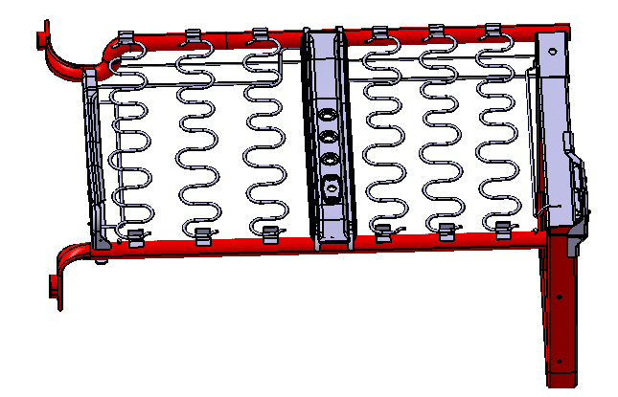 |  |  | SBS0010717
前横管 | Φ25×2.0×830＝0.94kg×5330元/T＝5.01元 |  | 5.01 | 前横管 | 0.94 | 4.9 | 4.606
工序 | 下料： | 0.15元 |  | 工序 | 下料： | 0.15元 | 0.15
 | 压扁： | 0.09元 |  |  | 压扁： | 0.09元 | 0.09
 | 冲孔： | 0.09元 |  |  | 冲孔： | 0.09元 | 0.09
 | 压弯： | 0.09元 |  |  | 压弯： | 0.09元 | 0.09
 | 合计： | 0.42元 | 0.42 |  | 合计： | 0.42元
后横管 | Φ25×2.0×800＝0.91kg×5330元/T＝4.85元 |  | 4.85 | 后横管 | 0.91 | 4.9 | 4.459
工序 | 下料： | 0.15元 |  | 工序 | 下料： | 0.15元 | 0.15
 | 压扁： | 0.09元 |  |  | 压扁： | 0.09元 | 0.09
 | 冲孔： | 0.09元 |  |  | 冲孔： | 0.09元 | 0.09
 | 合计： | 0.33元 | 0.33 |  | 合计： | 0.33元
外支腿 | 20×40×2.0×970＝1.72kg×4900元/T＝8.43元 |  | 8.43 | 外支腿 | 1.72 | 4.6 | 7.912
工序 | 下料 | 0.15元 |  | 工序 | 下料 | 0.15元 | 0.15
 | 折弯 | 0.5元 |  |  | 折弯 | 0.5元 | 0.5
 | 调整 | 0.25元 |  |  | 调整 | 0.25元 | 0.25
 | 钻孔Φ7孔×4个 | 0.8元 |  |  | 钻孔Φ7孔×4个 | 0.8元 | 0.8
 | 钻孔Φ31孔2个 | 1元 |  |  | 钻孔Φ31孔2个 | 1元 | 1
 | 合计 | 2.7元 | 2.7 |  | 合计 | 2.7元 | 2.7
连接横管 | 20×40×2.0×403＝0.72kg×4900元/T＝3.56元 |  | 3.56 | 连接横管 | 0.72 | 4.6 | 3.312
工序 | 下料 | 0.1元 | 0.1 | 工序 | 下料 | 0.1元 | 0.1
斜支撑 | 20×40×2.0×314＝0.56kg×4900元/T＝2.74元 |  | 2.74 | 斜支撑 | 0.56 | 4.6 | 2.576
工序 | 下料 | 0.1元 | 0.1 | 工序 | 下料 | 0.1元 | 0.1
外购件 | 1，800㎜铁丝 1 | 0.62元 |  | 外购件 | 1，800㎜铁丝 1 | 0.62元 | 0.62
 | 2，M8铁丝 1 | 0.82元 |  |  | 2，M8铁丝 1 | 0.82元 | 0.82
 | 3，750㎜铁丝 1 | 0.58元 |  |  | 3，750㎜铁丝 1 | 0.58元 | 0.58
 | 4，280U铁丝 2 | 0.39*2=0.78元 |  |  | 4，280U铁丝 2 | 0.39*2=0.78元 | 0.78
 | 5，250U铁丝 2 | 0.33*2=0.66元 |  |  | 5，250U铁丝 2 | 0.33*2=0.66元 | 0.66
 | 6，长侧板 1 | 4.79元 |  |  | 6，长侧板 1 | 4.79元 | 4.79
 | 7，短侧板 1 | 3元 |  |  | 7，短侧板 1 | 3元 | 3
 | 8，挂簧钩 12 | 12*0.12=1.44元 |  |  | 8，挂簧钩 12 | 12*0.12=1.44元 | 1.44
 | 9，蛇形簧 6 | 6.8 |  |  | 9，蛇形簧 6 | 6.8 | 4.23 | 0.085㎏*6*7500/T=3.83元+0.0667*6=4.23
 | 10，铸套圆孔 1 | 0.82元 |  |  | 10，铸套圆孔 1 | 0.82元 | 0.82
 | 11，铸套长孔 1 | 0.92元 |  |  | 11，铸套长孔 1 | 0.92元 | 0.92
 | 12，加强版 1 | 0.51元 |  |  | 12，加强版 1 | 0.51元 | 0.51
 | 13，M10高强母 4 | 4*0.11=0.44元 |  |  | 13，M10高强母 4 | 4*0.11=0.44元 | 0.44
 | 14，7/16螺母 2 | 2*0.32元=0.64元 |  |  | 14，7/16螺母 2 | 2*0.32元=0.64元 | 0.64
 | 15，窄体连接板 1 | 4.64元 |  |  | 15，窄体连接板 1 | 4.64元 | 4.64
 | 16,11垫 2个 | 0.74元 |  |  | 16,11垫 2个 | 0.74元 | 0.74
 | 小计 | 28.2元 | 28.2 |  | 小计 | 28.2元
焊接 | 320cm×0.08＝25.6元 |  | 25.6 | 焊接 | 301 | 0.08 | 24.08
打磨、挂簧、调整2次 |  | 2.5元 | 2.5 | 打磨、挂簧、调整2次 |  | 2.5元 | 2.5 | 7.3kg*0.75=5.475按重量计算
喷涂 |  | 9.5元 | 9.5 | 喷涂 |  | 9.5元 | 5.475 | 0.7*0.45=0.315㎡*14=4.41按平方计算
气泡条子 |  | 0.32元 | 0.32 | 气泡条子 |  | 0.32元 | 0.32
包膜 |  | 0.5元 | 0.5 | 包膜 |  | 0.5元 | 0.5
运费+服务费 |  | 10元 | 10 | 运费+服务费 |  | 10元 | 5.6 | 70㎝*45*46÷2=0.07m³/27*1900=4.9元+服务费0.70=5.6元
...

出口尼泊尔一排三人
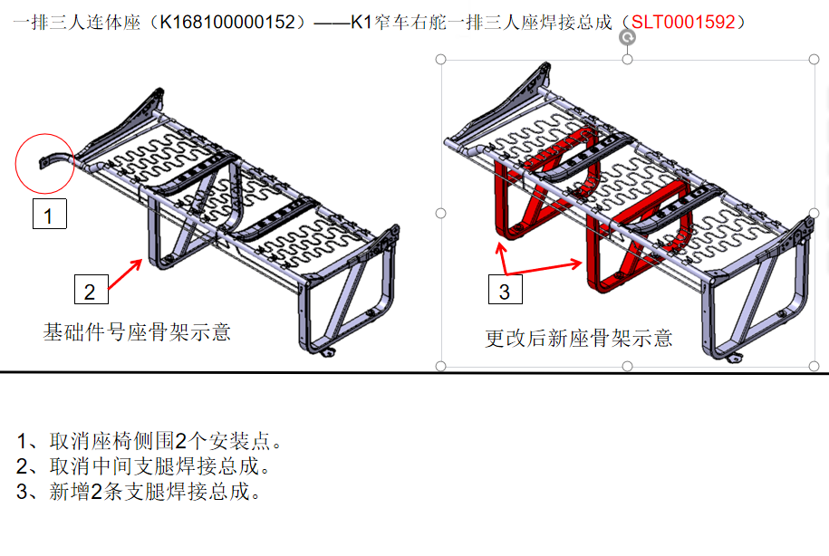
 | 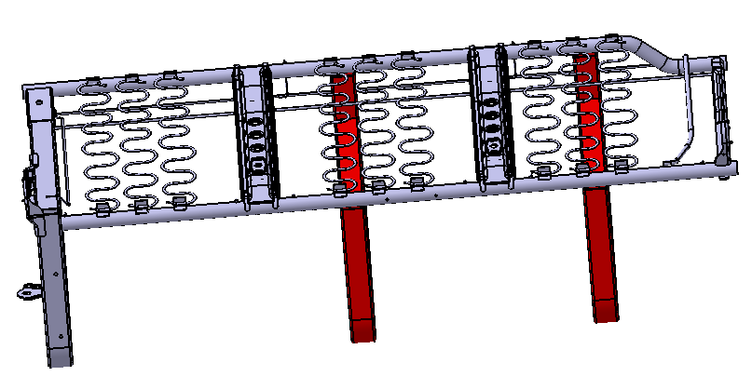 出口尼泊尔一排三人 |  |  |  | SBS0010729
前横管 | Φ25×2.0×1170＝1.33kg×5330元/T＝7.09元 |  | 7.09 | 前横管 | 1.33 | 4.9 | 6.517
工序 | 下料： | 0.15元 |  | 工序 | 下料： | 0.15元 | 0.15
 | 压弯： | 0.09元 |  |  | 压弯： | 0.09元 | 0.09
 | 合计： | 0.24元 | 0.24 |  | 合计： | 0.24元
后横管 | Φ25×2.0×1165＝1.32kg×5330元/T＝7.04元 |  | 7.04 | 后横管 | 1.32 | 4.9 | 6.468
工序 | 下料： | 0.15元 | 0.15 | 工序 | 下料： | 0.15元 | 0.15
外支腿 | 20×40×2.0×970＝1.72kg×4900元/T＝8.43元 |  | 8.43 | 外支腿 | 1.72 | 4.6 | 7.912
工序 | 下料 | 0.15元 |  | 工序 | 下料 | 0.15元 | 0.15
 | 折弯 | 0.5元 |  |  | 折弯 | 0.5元 | 0.5
 | 调整 | 0.25元 |  |  | 调整 | 0.25元 | 0.25
 |  |  |  |  | 钻孔Φ7孔×4个 | 0.8元 | 0.8
 |  |  |  |  | 钻孔Φ31孔1个 | 0.5元 | 0.5
 |  |  | 2.7 |  | 合计 | 2.7元
 |  |  | 16.02 | 中支腿2个 | 3.27 | 4.6 | 15.042
 |  |  |  | 2个中支腿工序 | 下料 | 0.3元 | 0.3
 |  |  |  |  | 折弯 | 1元 | 1
 |  |  |  |  | 调整 | 0.5元 | 0.5
 |  |  |  |  | 钻孔Φ31孔4个 | 2元 | 2
 |  |  | 3.8 |  | 合计 | 3.8元
 |  |  | 3.56 | 连接横管 | 0.72 | 4.6 | 3.312
 |  |  | 0.1 | 工序 | 下料 | 0.1元 | 0.1
 |  |  | 2.74 | 斜支撑 | 0.56 | 4.6 | 2.576
 |  |  | 0.1 | 工序 | 下料 | 0.1元 | 0.1
 |  |  | 6.61 | 连接管2个 | 1.35 | 4.6 | 6.21
 |  |  | 0.2 |  | 工序：下料 | 0.2元 | 0.2
 |  |  | 4.85 | 斜支撑2个 | 0.99 | 4.6 | 4.554
 |  |  | 0.2 |  | 工序：下料 | 0.2元 | 0.2
 |  |  |  | 外购件 | 1，800㎜铁丝 1 | 0.62元 | 0.62
 |  |  |  |  | 2，M8铁丝 1 | 0.82元 | 0.82
 |  |  |  |  | 3，750㎜铁丝 1 | 0.58元 | 0.58
 |  |  |  |  | 4，280U铁丝 2 | 0.39*2=0.78元 | 0.78
 |  |  |  |  | 5，250U铁丝 3 | 0.33*3=0.99元 | 0.99
 |  |  |  |  | 6，长侧板 1 | 4.79元 | 4.79
 |  |  |  |  | 7，短侧板 1 | 3元 | 3
 |  |  |  |  | 8，挂簧钩 18 | 18*0.12=2.16元 | 2.16
 |  |  |  |  | 9，蛇形簧 9 | 10.2元 | 6.3375 | 0.085㎏*9*7500/T=3.83元+0.0667*9=6.3375
 |  |  |  |  | 10，铸套圆孔 4 | 3.28元 | 3.28
 |  |  |  |  | 11，铸套长孔 1 | 0.92元 | 0.92
...

尼泊尔窄车左舵四排单人（SBS0010639)
尼泊尔窄车左舵四排单人（SBS0010639) | 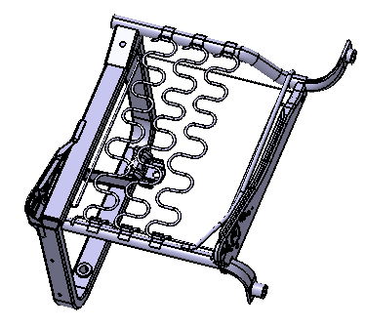
前横管 | Φ25×2.0×498＝0.56kg×5330元/T＝2.98元 |  | 2.98 | 前横管 | 0.56
工序 | 下料 | 0.1元 |  | 工序 | 下料
 | 压扁 | 0.09元 |  |  | 压扁
 | 压弯 | 0.09元 |  |  | 压弯
 | 冲孔 | 0.09元 |  |  | 冲孔
 | 合计 | 0.37元 | 0.37 |  | 合计
后横管 | Φ25×2.0×478＝0.54kg×5330元/T＝2.89元 |  | 2.89 | 后横管 | 0.54
工序 | 下料 | 0.1元 |  | 工序 | 下料
 | 压扁 | 0.09元 |  |  | 压扁
 | 冲孔 | 0.09元 |  |  | 冲孔
...

